账号
 |  |  |  |  | 宝安论坛
SVN |  |  |  |  | http://14.21.41.202:10220/forum.php
user： |  | dingguanghui |  |  |  | 企业QQ |  |  |  | 禅道：
pwd: |  | d123456# |  |  |  |  | user： | 3001297060 |  | http://192.168.99.204/zentao/bug-browse-2-assignToMe-0.html
 |  |  |  |  |  |  | user： | 2851810174
代码和资料： |  |  |  |  |  |  | pwd: | dGH……/Dgh017509 |  |  | user： | dingguanghui
 |  |  | CODE/trunk/besskyERP |  |  |  |  |  |  |  | pwd: | d123456$
http://192.168.99.182:81/svn/develop/DOC/01项目资料库 |  |  |  |  |  | oa上线： | https://oa.ser.ltd/dashboard
 |  |  |  |  |  | 宝安OA: | https://oa.ksold.ltd/dashboard |  |  | 3.0开发 |  |  | 3.0查看提交
 |  |  |  |  |  |  | user： | 017509 |  | http://192.168.99.230/user/dashboard |  |  | http://10.30.2.2:8080/asynchPeople/
 |  |  |  |  |  |  | pwd: | dgh@666666
D:\anaconda\envs\py3.7.5\Lib\site-packages
 |  |  |  |  |  | ERP上线： | http://192.168.99.213:9095/pss |  |  | 海外仓系统（主做海外仓的账号，还是有部分少量发本地仓订单）
 |  |  |  |  |  |  |  |  |  | http://192.168.99.143:59095/pss
 |  |  |  |  |  | 宝安： | http://10.30.1.45:9095/pss
PM→经理 |  |  |  |  |  | 宝安外网： | http://erpx.ksold.ltd:9095/pss |  |  | 海外仓系统外网地址（供销售、仓库使用）
DM→主管 |  |  |  |  |  | 手机登入 | http://erpapp.ksold.ltd:18085/user |  |  | http://hwerp.ser.ltd:59095/pss
PL→组长 |  |  |  |  |  |  | user： | it_dingguanghui |  | 自营物流系统
 |  |  |  |  |  |  | pwd: | d123456~ |  | http://116.31.91.74:39075/pss
 |  |  |  |  |  | GitHub:
 |  |  |  |  |  |  | user： | 2851810174@qq.com |  | 测试
 |  |  |  |  |  |  | pwd: | Dgh017509 |  | http://192.168.99.203:8080/pss
erp系统 |  |  |  |  |  |  |  |  |  | user： | bessky_it

 | user： | bessky_it |  |  |  |  | user： | 1877…….@163.com |  | pwd: | 1
 | pwd: | 1 |  |  |  |  | pwd: | Dgh13….
 |  |  |  |  |  | erp 3.0代码 |  | http://192.168.99.182/
 |  |  |  |  |  | 企业管理软件

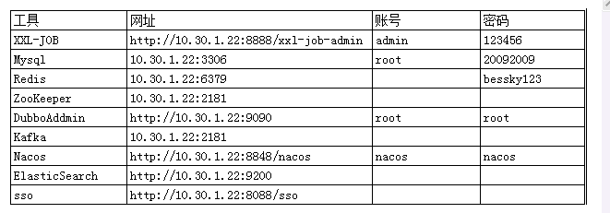
Tomcat |  |  | System.out.println(Charset.defaultCharset())
 | VM options: |  | -Dfile.encoding=utf-8 |  | 解决前端页面中文乱码
 |  |  | -Dfile.encoding=gbk |  | 解决tomcat控制台打印乱码
 |  |  | 局部设置： |  |  |  |  |  |  |  |  |  |  | Redis搭配字典： | 写一个前端页面传值
 |  |  |  | PrintStream ps = new PrintStream(System.out,true,"gbk"); |  |  |  |  |  |  |  |  |  | 后端拿值 Integer upperLimitOfBagNumber = DictionaryCacheUtils.getDictionaryIntegerValue("App.Logistics.PrintLabel.UpperLimitOfBagNumber");
 |  |  |  | ps.println("_jspService(): JSP共响应了"+serviceVar+"次请求");
 | On frame deactivation: |  |  | Update classes and resources |  | 热部署

 | java.util.logging.ConsoleHandler.encoding=GBK |  |  |  |  | Tomcat logging乱码

 | 去除路径多余字段： |  | Application context删除字段(xx_war_explored)，URL删除对应字段

 | 配置tomcat的虚拟路径， tomcat设置上传文件路径 |  |  |  |  |  |  |  | 脚本 | http://10.30.1.45:8888/xxl-job-admin
 | session生效 |  |  |  |  |  |  |  |  | name: | bessky
 |  |  |  |  |  |  |  |  |  | pwd: | Li721Zhong~

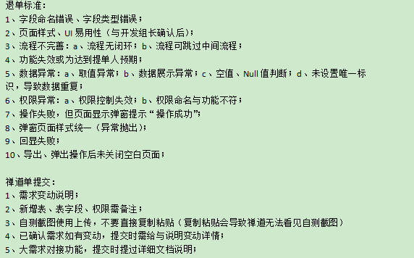
禅道
 |  |  |  |  |  |  |  |  | 意见箱 | http://erpx.ksold.ltd:9095/pss/bbs/topics/view?bbsTopicId=58570

禅道需求完成确认：

图片需要上传

 |  |  |  |  |  |  |  |  |  |  |  | 线上很少放下面

华磊系统文档 |  | http://www.sz56t.com:8090/pages/viewpage.action?pageId=3473454

接口customer_id生成 |  | http://121.37.29.222:8082/selectAuth.htm?username=RYDKJ&password=123456
面单获取(ip非固定） |  | http://129.204.183.60:8089/order/FastRpt/PDF_NEW.aspx?PrintType=lab10_10&order_id=8807284
对接新的渠道： |  | E:\besskyERP\1.0\bessky_pss\bessky_pss_core\src\main\java\com\bessky\pss\common\dict\LogisticsCompany.java
 |  | E:\besskyERP\1.0\bessky_pss\bessky_pss_web\src\main\webapp\theme\default\js\pages\logistics.label.print.new.js
 |  | E:\besskyERP\1.0\bessky_pss\bessky_pss_web\src\main\webapp\theme\default\js\pages\logistics.label.print.js
 |  | E:\besskyERP\1.0\bessky_pss\bessky_pss_web\src\main\webapp\theme\default\js\pages\goods.print.js
 |  | 也要加

数据库
 |  |  |  |  |  |  |  |  |  | information_schema.columns信息库之所有数据库信息 |  |  |  |  | distinct 不仅去重，默认升序
 | 数据库： |  |  |  |  |  |  |  |  | select distinct table_schema, table_name,column_name,ordinal_position,data_type,column_comment from information_schema.columns
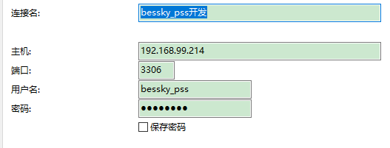
表对应的结构=数据库

20092009

 |  |  |  |  |  |  |  |  |  | 判断表里面所有列名有某列名：
 |  |  |  |  |  |  |  |  |  | select "role_id" in (select distinct column_name from information_schema.columns where table_name='t_user') x;
 | ERP从库：
 | 10.30.1.30
 | 原来177-》
 | 10.30.1.43 |  |  |  |  |  |  |  |  | sqlt调优 | 具体字段代替* |  | limit作为父集
 | 原来242-》 |  |  |  |  |  |  |  |  | SELECT t.product_sku,t.parent_sku from (select product_sku,parent_sku from t_product where warehouse_id=8 limit 0,100000) t where t.product_sku="ZSY4060501B"
 | 10.30.1.44 |  |  |  |  |  |  |  |  | 查找表里面所有列名哪些包含字段（模糊查询）：
 |  |  |  |  |  |  |  |  |  | SELECT * FROM (select distinct column_name from information_schema.columns where table_name='t_user') X WHERE X.column_name like "%id"
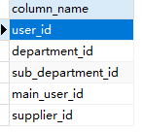
 | 页面：计件统计新
 | work_type : |  | 6 sku上架 | 14 按货配货
 | sub_department |  | 85 BGHK
SELECT * FROM t_work_hours_report w, t_user u WHERE w.report_date > '2021-03-18 00:00:00' and w.user_id = u.user_id and u.name="田文德"

 | 仓库：product_stock_chart_list.jsp
 | <app:item key="1" value="大浪仓库"></app:item>
 | <app:item key="2" value="石岩仓库"></app:item> |  |  |  |  |  |  |  |  | limit分页 | mysql> SELECT * FROM table LIMIT 95,-1; // 报错 |  |  |  |  | java pager传参 |  |  | 分页查询数据合并成list
 | <app:item key="3" value="森海诺仓库"></app:item> |  |  |  |  |  |  |  |  |  | 显示十条数据 |  |  |  |  | Pager pager = new Pager(); |  |  | int pageSize = 5000; | // 分页容量
 | <app:item key="7" value="中泰仓库"></app:item> |  |  |  |  |  |  |  |  |  | SELECT * FROM t_order limit 0,10 |  |  |  |  | pager.setPageSize(5); |  |  | Pager pager = new Pager();
 | <app:item key="8" value="东莞仓库"></app:item> |  |  |  |  |  |  |  |  |  |  |  |  |  |  |  |  |  | pager.setPageSize(pageSize);
 | <app:item key="18" value="塘厦仓库"></app:item> |  |  |  |  |  |  |  |  |  |  |  |  |  |  | pagerNo=1当前页码 |  | pageSize=10;//每页显示记录数 | ProductDao productDao = SpringContextHolder.getBean("productDao", ProductDao.class);
 | <app:item key="21" value="开发部样品仓"></app:item> |  |  |  |  |  |  |  |  |  | 分页 |  |  |  |  |  |  |  | int total = productDao.queryProductCount(query);
 | <app:item key="31" value="出口退税仓"></app:item> |  |  |  |  |  |  |  |  |  | long start = (pager.getPageNo() - 1) * pager.getPageSize(); |  |  |  |  | start=0 |  |  | pager.setTotalCount(total);
 | <app:item key="32" value="龙岗仓库"></app:item>
 | <app:item key="33" value="杭州仓库"></app:item> |  |  |  |  |  |  |  |  |  | long end = start + pager.getPageSize() - 1L; |  |  |  |  | end=9 |  |  | int totalPage = pager.getTotalPage();
 | 42 大岭山仓库 |  |  |  |  |  |  |  |  |  |  |  |  |  |  |  |  |  | List<Product> products = new ArrayList<Product>();
 |  |  |  |  |  |  |  |  |  |  | request.addSqlDataParam("LIMIT", dial.queryFirst2Last("", (int) start, (int) end)); |  |  |  |  |  | 查询数据库前十条数据 |  | for (int pageNo = 1; pageNo <= totalPage; pageNo++)
 |  |  |  |  |  |  |  |  |  |  |  |  |  |  |  |  |  |  | {
 | 订单状态t_order-status |  |  |  |  |  |  |  |  | insert into |  |  |  |  |  |  |  |  | pager.setPageNo(pageNo);
 | 3 待合并 | 15 等待打单 |  |  |  |  |  |  |  |  | desc查看表字段数据结构 |  |  |  |  |  |  |  | List<Product> searchProducts = productDao.queryProductList(query, pager);
 |  |  |  |  |  |  |  |  |  |  | on duplicate key update(非主键，非唯一键字段，重复数据更新不插入） |  |  |  |  |  |  |  | products.addAll(searchProducts);
 | uuid |  |  |  |  |  |  |  |  |  | 批量插入values后面增加数据 |  |  |  |  |  |  |  | }
 | select sku,uuid from t_sku_trace where sku="QYY70930713L" |  |  |  |  |  |  |  |  |  |  |  |  |  |  |  |  |  | //获取总页数
 |  |  |  |  |  |  |  |  |  |  |  |  |  |  |  |  |  |  | public int getTotalPage()
 | 袋号 序列号 t_deliver_logistics_package |  |  |  |  |  |  |  |  |  |  |  |  |  |  |  |  |  | {
 |  |  |  |  |  |  |  |  |  |  |  |  |  |  |  |  |  |  | return (this.totalCount + pageSize - 1) / pageSize;
 |  |  |  |  |  |  |  |  |  |  |  |  |  |  |  |  |  |  | }
 | <c:choose>
 | <c:when test="${tran.shippingMethod eq 'BA004'}"> |  |  |  |  | 宝安 | 瑞英达
 | 30078351
 | </c:when>
 | <c:when test="${tran.shippingMethod eq 'LG0007'}"> |  |  |  |  | 龙岗 | 恒兴宏
 | 30078355
 | </c:when>
 | </c:choose> |  |  |  | 302011 |  | 兴创

 | 加载缓存 | TransportationModeServiceImpl-load（）
 | 缓存类： | transportationRuleFacade |  |  |  |  |  |  |  |  | 插入单条数据xml
 | 对应前端缓存名 |  |  |  |  |  |  |  |  |  | <sql datasource="dataSource" id="createOrderLock" >
 |  |  |  |  |  |  |  |  |  |  | <content >
E:\besskyERP\2.1\bessky-erp\bessky-erp-system\src\main\java\com\bessky\erp\system\logistics\service\impl\TransportRuleServiceImpl.java |  |  |  |  |  |  |  |  |  |  | <![CDATA[
 | @Override |  |  |  |  |  |  |  |  |  | INSERT INTO t_id (id，test)
 | public String cacheName() |  |  |  |  |  |  |  |  |  | VALUES (:id, :test)
 | { |  |  |  |  |  |  |  |  |  | ON DUPLICATE KEY UPDATE id=:id, test=:test
 | return CacheName.J2CACHE_TRANSPORT_RULE; |  |  |  | 所属类CacheName |  |  |  |  |  | ]]>
 | } |  |  |  |  |  |  |  |  |  | </content>
 | 前端代码： |  |  |  |  |  |  |  |  |  | </sql>
 | <td>${app:j2cache('J2CACHE_TRANSPORTATION_RULE', freight.key).maxWeight}</td> |  |  |  |  |  |  |  |  |  | daoImpl批量
 |  |  |  |  |  |  |  |  |  |  | OrderLockDBField为接口

 | 序列号
 | t_deliver_scan_record
 |  |  |  |  |  |  |  |  |  | 取前五条数据：字段a分组，按照字段b逆序
 | 根据平台订单号搜sku
 | select order_id,product_sku from t_order_item where order_id in ('405-2577334-5793960_1304192780', |  |  |  |  |  |  |  |  | <sql datasource="dataSource" id="queryLocationNumberRecordListHistorys">
 | '404-4982697-1536326_1304192780', |  |  |  |  |  |  |  |  | <content>
 | '_1304192780', |  |  |  |  |  |  |  |  | <![CDATA[
 | 系统配置-自定义导出格式里面可以配置导出操作 |  |  |  |  |  |  |  |  | SELECT t1.record_id, t1.sku, t1.created_by, t1.creation_date, t1.previous_number, t1.current_number, t1.location_number_record_type FROM t_location_number_record t1
 |  |  |  |  |  |  |  |  |  | WHERE 1 = 1
 |  |  |  |  |  |  |  |  |  | <[AND record_id = :record_id]>
 |  |  |  |  |  |  |  |  |  | 。。。。。。
 | 区分宝安龙华 |  |  |  |  |  |  | 大于几就是取b字段几个 |  | AND 5 > (SELECT COUNT(*) FROM t_location_number_record WHERE sku = t1.sku AND record_id > t1.record_id )
 | companyCode eq 'BA' |  |  |  |  |  |  |  |  | ORDER BY t1.sku,t1.record_id DESC |  |  |  |  |  | 大于号逆序
 | <c:set value="${app:j2cache('J2CACHE_DICTIONARY', 'App.NewSystem.CompanyCode') }" var="companyCode"></c:set> |  |  |  |  |  |  |  |  | ]]>
 |  |  |  |  |  |  |  |  |  | </content>
 |  |  |  |  |  |  |  |  |  | </sql>
 | QC扫描 |  |  |  |  |  |  |  |  |  |  |  |  |  |  |  | DEFAULT NULL
 |  |  |  |  |  |  |  | 新建列 |  | ALTER TABLE `bessky_pss`.`t_transportation_mode` ADD COLUMN `enabled_apply_tracking_number` tinyint(1) NULL DEFAULT 1 COMMENT '是否开启申请跟踪号' AFTER `is_ship`;
 | select sku,uuid from t_sku_trace where sku="QYY70930713L" |  |  |  |  |  |  |  |  | alter table t_transportation_mode add is_apply_tracking_num TINYINT(1) comment '是否开启申请跟踪号' DEFAULT true
 |  |  |  |  |  |  |  | 更新数据 |  | UPDATE t_product SET product_feature=null where product_sku="#D161B"
 |  |  |  |  |  |  |  | 删除列 |  | ALTER TABLE t_transportation_mode DROP COLUMN is_apply_tracking_num;
 |  |  |  |  |  |  |  | 删数据 |  | delete from t_everyday_export where export_id=254393

 |  |  |  |  |  |  |  | 日期格式化 |  | DATE_FORMAT(w.report_date,'%Y-%m-%d')

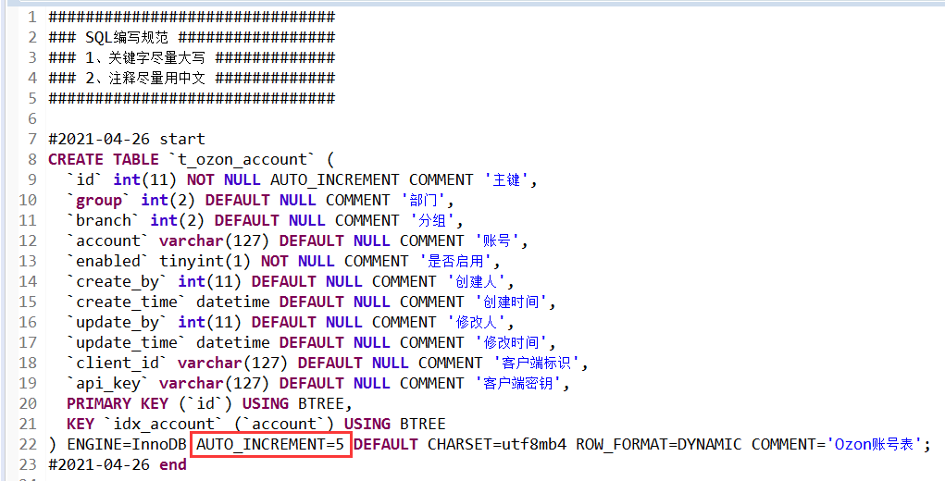

 |  |  |  |  |  |  | 建表语句最好把自增去掉，让他从1开始

 |  |  |  |  |  |  |  |  | 查找最后几个数据 |  | select * from t_operation_log order by log_id desc limit 10

 |  |  |  |  |  |  | navicat复制表到另一个数据库 |  |  | 工具-数据传输，复制表结构
 |  |  |  |  |  |  |  |  |  | 原始表选择数据，右键复制为insert语句

 |  |  |  |  |  |  |  |  | 比较相等 | 'A' = null | 显示空
 |  |  |  |  |  |  |  |  |  | 'A' <=> null |  | 显示false

 |  |  |  |  |  |  |  |  | 截取字符串 | SUBSTRING_INDEX('www.yuanrengu.com', '.', 2);
 |  |  |  |  |  |  |  |  |  | LEFT('www.yuanrengu.com',8)
 |  |  |  |  |  |  |  |  |  | SUBSTRING('www.yuanrengu.com', 9, 3)

 |  |  |  |  |  |  |  |  | 不相等 | password != 123 |  | password <> 123
 |  |  |  |  |  |  |  |  |  | 均不会显示null,需加上 |  | or password is NULL

 |  |  |  |  |  |  |  |  | MySQL语句的执行顺序为：
 |  |  |  |  |  |  |  |  | 先from，在执行where，group by ，select， having，order by ，limit
 |  |  |  |  |  |  |  |  | count(*) 和 count(1) 是一样的

 |  |  |  |  |  |  |  |  | 取列最小值 | SELECT MIN(t1.creation_date) FROM t_product_update_record t1

 |  |  |  |  |  |  |  |  | 聚合 | SELECT count(notice_id) from t_notice GROUP BY type
 |  |  |  |  |  |  |  |  | 单用，去重 | SELECT notice_id，type from t_notice GROUP BY type ORDER BY create_time DESC

 |  |  |  |  |  |  |  |  | with sql_mode=only_full_group_by
 |  |  |  |  |  |  |  |  |  | 它只允许你的查询和order by字段是包括在 group by 里面的字段
 |  |  |  |  |  |  |  |  |  | 解决： | select @@sql_mode; |  | 删除only_full_group_by | SET SESSION sql_mode='STRICT_TRANS_TABLES,NO_ZERO_IN_DATE,NO_ZERO_DATE,ERROR_FOR_DIVISION_BY_ZERO,NO_AUTO_CREATE_USER,NO_ENGINE_SUBSTITUTION'

 |  |  |  |  |  |  |  |  | 数据库double长度和小数位个数都设为0

项目业务
dubbo+spring boot |  |  |  | 订单ID | 问题描述（截图） |  | 问题解决
 |  |  |  | 717240493 | 申请跟踪号失败 |  | 修改订单找到街道，里面有00200，ARMEE关键字
jsp+tomcat
bessky_erp为psscontroller层，bessky_pss为数据层

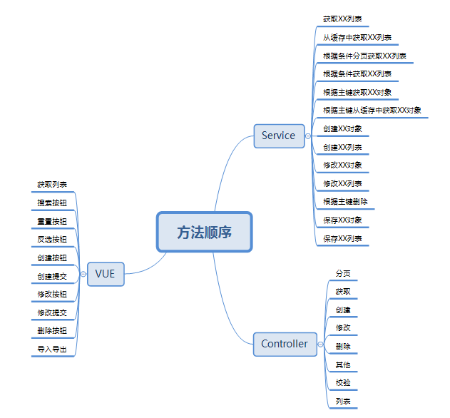
 |  |  |  | 714467223 | 这单帮忙再新申请一个单号 SKU信息换下 品名：化妆刷、Makeup brush 重量：0.3kg |  | 开发环境找到对应的物流类，修改buildRequestOrder方法里面的重量 ，中文品名，英文品名，
 |  |  |  |  |  |  | 查询线上订单的信息，复制到开发环境
 |  |  |  |  |  |  | SELECT * from t_order t where order_id="690173449";
 |  |  |  |  |  |  | SELECT * from t_order_item WHERE order_id='404-6061393-5906753_468039084';
 |  |  |  |  |  |  | SELECT * from t_product where product_sku='ZHI200929084OR'; | 复制粘贴为insert语句
 |  |  |  |  |  |  | 申请跟踪号
 |  |  |  | 719125280 | 麻烦申请下跟踪号 |  | 物流接口操作：申请跟踪号

 |  |  |  | 20210225153022300.00 | 回退到等待物流收包状态
 |  |  |  |  |  |  | 包裹都是无法回退的，只能一单一单回退扫描

 |  |  |  | 通性问题 | PDA退货扫描，多仓订单，扫退货时候，能否改成电脑一样，只报一个仓库 |  | 退件员只负责扫退货，拆包、更换二维码现在都是仓库自己完成
 |  |  |  | 702967767改589 | 帮忙改下渠道 |  | 改运输方式
 |  |  |  | 通性问题 | 跟踪号重复，无法获取面单 |  | 标记发货相当于换号处理，清空跟踪号后再申请就好了
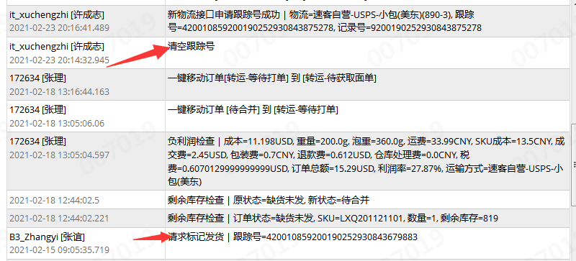

 |  |  |  |  | 多仓订单移等待打单 |  | 待合并运输方式为空的移不到等待打单
 |  |  |  |  |  |  | 找销售先匹配下渠道在移单

 |  |  |  |  | 027渠道什么都对，出库扫描显示禁止发货 725281130 （大岭山仓库） |  | 老系统以存在的订单不能发货
 | 新系统开发流程： |  |  |  |  |  | 直接把订单移到禁止发货
 | 1、申请需求编号
 | 2、编写开发指导 |  |  |  | 采购单PO20210315193353461，skuZYK200907001A 入不了库 |  | 入库超过采购数量了
 | 3、提交生成代码
 | 4、编写需求代码

 |  |  |  |  |  |  | 一半的可以获取服务号
 | 订单列表：

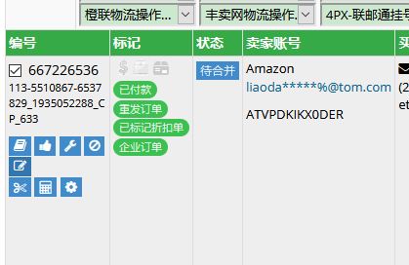

 |  |  |  |  | 727205222 这几单物流反馈没有数据 |  | logistics xml 配置数据预报

 |  |  |  |  | Amazon不走Vova线上物流

 |  |  |  |  | 领讯物流-中美专线-液体(746C)下单的时候就预报了,不用推送
修改订单里面添加sku,其他问题可以订单管理-工具-异常修复（也可以改订单状态）

 |  |  |  |  | 获取服务商号失败 |  | 清空跟踪号申请跟踪号再获取服务商号

 | 订单操作-清除跟踪号 |  |  |  | ERP订单管理的显示有问题，不管搜什么都显示几百条记录 |  | 清理缓存
 | 运输方式规则看禁运国家 | transportation/rules
 | 运输方式下拉缓存设置 | 系统配置-运输方式设置
 | 基本物流设置（userId,userCode,token设置） |  |  |  | One World物流-免泡专线(z01) Amazon标记发货：标记与规则不匹配 |  | 这个渠道要物流商收到包裹后，返回 9 或者 420 开头的尾程号，才能标记的
 | 缓存类E:\besskyERP\2.1\bessky-erp\bessky-erp-core\src\main\java\com\bessky\erp\core\common\cache\CacheName.java
 |  |  |  |  | 订单业务统计账号缺失是什么原因 |  | 等下次更新就可以了，数据权限改的有问题

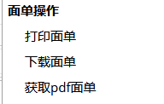
 |  |  |  |  | 跟踪号已存在，还允许获取服务商号的渠道 |  | App.Logistics.AgentMailno.ExcluedCheckPositionLogisticsTypes
 |  |  | 自画
 |  |  | fastdfs
 |  |  | 渠道获取 |  | 611和611w两个运输类型，服务代码一致，运费规则一致；最终运费不一致 |  | 泡重规则设置不同（页面设置）对应类：TransportationModeStableUtils

 |  |  |  |  | 编辑发货规则就是系统配置 运输方式设置 修改发货规则 |  | 可编辑发货平台，跟踪号前缀限制

 |  |  |  |  | 这两票是wish线上渠道,换跟踪号了,要用新跟踪号重新标记
 | 导出操作
 | EmailTaskJobHandler引用LogisticsReportJobProcessor
 | OrderExportController |  |  |  |  |  | 一般是多传了东西，或者选错了
 | 数据库：t_order_export_format |  |  |  |  | amazon/month/bills/search修改报空指针
 | 自动邮件 包裹报表
 | PackageReportJobProcessor.java |  |  |  |  |  | 运输方式设置没选下拉物流渠道
 |  |  |  |  | 请检查product_id属性!
 | 轨迹节点刷新-订单管理-工具-物流追踪信息
 |  |  |  |  | customer_id属性 |  | 基本物流设置
 | 字符串过滤工具类MyStringUtils
 |  |  |  |  | 已发货重新申请跟踪号 |  | 更换面单+需要通知销售重新标记发货

 | 日志位置/logs |  |  |  | 仓库移单的时候为啥会自动跑到无法判断邮寄方式 |  | 用泡重算的，超出渠道限重10kg，运费会为0
 | 业务主键输入订单id

 | 仓库直接请求 |  |  |  | 待获取面单的 大家处理下，这个状态基本都是获取面单异常的，不处理的话会一直挂在这里的 |  | 自营的 880-4,880-3 的可以直接清空跟踪号再申请；定时任务自动上传
 | products/stock?query.warehouseId=42

 |  |  |  |  | 前两周下载的时候订单总运费是一个金额，现在在系统看又是另外一个金额 |  | 运费是会变的，受渠道设置还有产品重量影响

 |  |  |  |  | 快递单号：PO744857已快递单扫描仍挂在快递签收记录 |  | 这个快递单号的开头几个字母 最好不要跟采购单的一样

 |  |  |  |  | 很多自定义sku每次出单都在sku不存在的状态，请问有自动匹配的功能吗 |  | 重新绑定

 |  |  |  |  |  |  | 2个小时之内不能重复同步
 |  |  |  |  | cn1527129707ztbq 已同步三次在线列表仍然没有任何产品

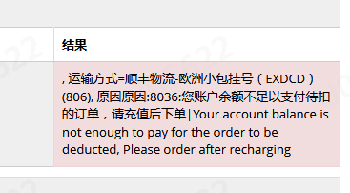
 |  |  |  |  | 西安发货到美国平均时效7-15天

 |  |  |  |  |  |  | 找龙秀妹
 |  |  |  |  | 订单备注“此为暂存sku,不做备货，请换相应的子sku出货“
 |  |  |  |  |  |  | 这个单移缺货就可以，

 |  |  |  |  | 标记显示乱码
 |  |  |  |  |  |  | 5.5的那些没问题噢
 |  |  |  |  |  |  | 是不是当时平台更新就错乱了

 |  |  |  |  |  |  | 这个找销售绑定账号

 |  |  |  |  | 没有物流追踪信息 |  | 需要到物流轨迹信息设置里面配置

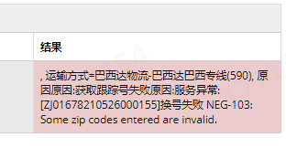
 |  |  |  |  |  |  | 邮编有问题，收件地址不够完整

 |  |  |  |  | 729345161 这个订单为什么不能自动进入待合并 |  | 没有付款时间

 |  |  |  |  |  |  | 包裹扫描合并配置136添加

 |  |  |  |  | 888-10和888-11怎么扫不了收包

 |  |  |  |  | 看下这部分卓月物流的订单为啥返回不了尾程单号 |  | 物流商没有返回

 |  |  |  |  | sku列表没建议价 |  | 找下你们经理 要检查下角色权限（3.0系统）

 |  |  |  |  |  |  | 物流部3.0账号管理-Amazon-账号列表-物流配置

 |  |  |  |  | 匹配物流：速卖通大货运费报价比普通便宜 |  | 302-2没有配置波兰国家的运费，用的默认的运费设置

 |  |  |  |  | 合并物流配置平邮和挂号不放一起发货

 |  |  |  |  |  |  | 订单移贴纸

 |  |  |  |  |  |  | 换渠道

 |  |  |  |  | 731217374
 |  |  |  |  | 这个订单标记发货错了，用了服务单号标记发货，而不是跟踪号 |  | 找物流部
 |  |  |  |  |  |  | @钟辉耀
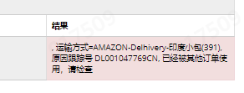

 |  |  |  |  |  |  | 上次有销售说印度的不能重发，这两票你找下销售确认下

 |  |  |  |  |  |  | 找产品开发填

 |  |  |  |  | 物流轨迹节点状态显示已上网，状态错误 |  | 物流轨迹信息设置-详情配置设置节点状态

 |  |  |  |  | 云途物流-中美专线(048)负利润检查运费差距大 |  | 重量超过300g,满足泡重计算规则

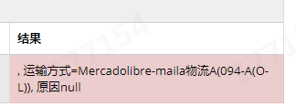
 |  |  |  |  |  |  | 这个 等平台 有跟踪号 我们才能获取到

 |  |  |  |  |  |  | IOSS号发给耀哥

 |  |  |  |  |  |  | 去刷新一下令牌，不行就重新授权，感觉是授权过期了

 |  |  |  |  | 速卖通线上申请跟踪号提示Taxed orders of orderLineId are not allowed to be shipped across trade orders |  | 该订单为三个欧盟交税订单（I_TAXED）线上物流不能合并发货

 |  |  |  |  | 订单合并失败 |  | 电话也要一样，邮箱，买家ID，地址都要一样

服务器布局
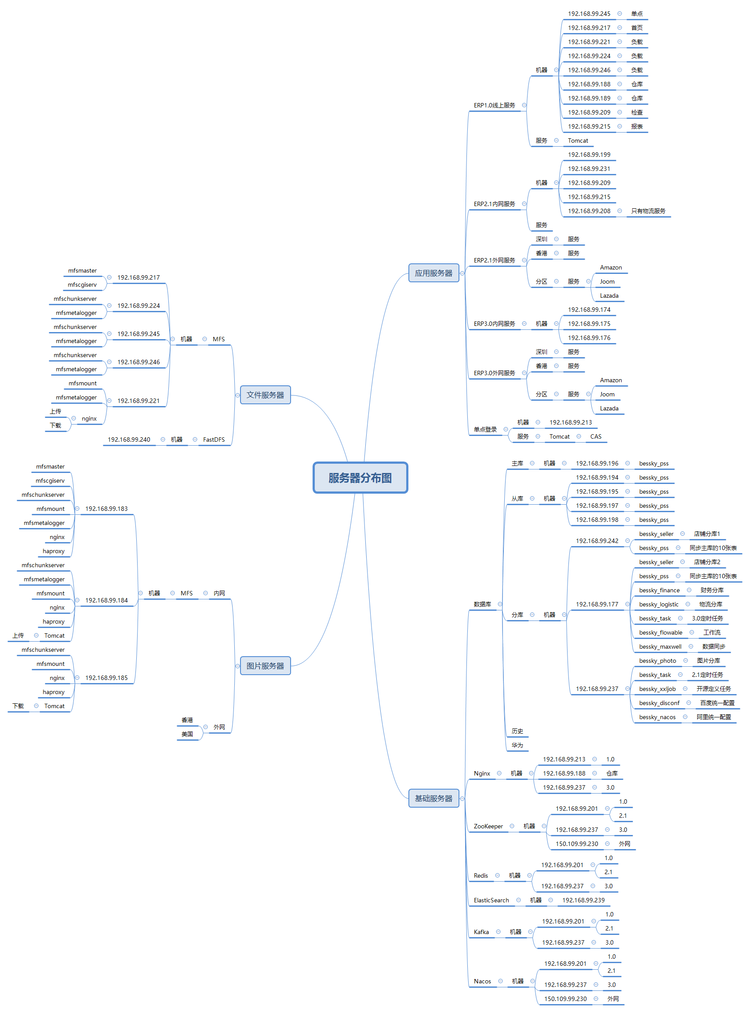

mooseFS驼鹿，分布式文件系统
数据分散，用户看到整体，64MB以上大文件

单个小文件
不支持FUSE，就不能挂载文件系统（非真实的文件系统：FAT,HFS..）
用户空间文件系统（Filesystem in Userspace）

Java
 |  |  |  |  |  | 前端 | 后台
rpc，都可以整合spring boot |  |  |  |  |  |  | apache:commons工具类，日志log4j |  |  |  |  |  |  |  |  | dao实现 | 代码：
区别 | Dubbo | SpringCloud |  |  | 1.0+2.1 | jsp+tomcat | RPC框架：dubbo(服务提供方和服务消费方之间的调用) |  | mapper | 代码： | public class PlatformTrackStatisticCompletedRateMapper implements RowMapper<PlatformTrackStatisticCompletedRate> |  |  |  |  |  |  | @Override
注册中心，服务发现和治理 | Redis，zk | eureka,nacos |  | service-实现、mapper,dao |  | springmvc | 数据库：druid |  |  |  | { |  |  |  |  |  |  | public List<PlatformTrackStatisticCompletedRate> statisticsPlatformTrackCompletedRate(StableOrderTrackQueryCondition query)
服务调用方式 | RPC | REST API |  | bean、controller等放一块 |  |  | Json框架:alibaba/fastjson |  |  |  | @Override |  |  |  |  |  |  | {
服务监控 | Dubbo-monitor | Admin |  |  |  |  | Spring框架 |  |  |  | public PlatformTrackStatisticCompletedRate mapRow(ResultSet rs, int rowNum) throws SQLException |  |  |  |  |  |  | SqlerRequest request = new SqlerRequest("statisticsPlatformTrackCompletedRate");
熔断器 | 不完善 | NetflixHystrix |  |  |  |  | 分布式：zookeeper(注册服务和负载均衡) |  |  |  | { |  |  |  |  |  |  | setQueryCondition(request, query);
服务网关 | 无 | Netflix Zuul，gateway |  |  | 3.0(解耦) | vue+elementui | spring-boot |  |  |  | PlatformTrackStatisticCompletedRate entity = new PlatformTrackStatisticCompletedRate(); |  |  |  |  |  |  | return SqlerTemplate.query(request, new PlatformTrackStatisticCompletedRateMapper());
分布式配置 | 无 | Config，nacos |  |  |  |  | 数据库：mybatis（plus）无dao简单增删改查可直接调用mapper;EasyCode |  |  |  | entity.setPlatform(rs.getInt(PlatformTrackStatisticCompletedRateDBField.PLATFORM)); |  |  |  |  |  |  | }
服务跟踪 | 无 | Sleuth |  |  | api模块：bean,service，枚举（type) |  | excel:easyExcel | 无where |  |  |  |  | DBField : select 字段映射；命名风格不一致
数据流 | 无 | Stream |  |  | controller |  |  |  |  |  | return entity; |  |  |  |  | setQueryCondition 占位映射
批量任务 | 无 | Task |  |  | service模块;service实现,mapper接口 |  | extends BaseMapper<LocationNumber> |  |  |  | } |  |  |  |  |  |  | private void setQueryCondition(SqlerRequest request, PackageRecordQueryCondition query)
信息总线 | 无 | Bus |  |  |  |  | extends ServiceImpl<LocationNumberMapper, LocationNumber> |  |  |  |  |  |  |  |  |  |  | {
网络消耗 | 二进制传输 | HTTP传输，带宽消耗大 |  |  |  |  |  |  | sql.xml | 代码： | <?xml version="1.0" encoding="UTF-8" ?> |  |  |  |  |  |  | if (query == null)
公司 | 阿里巴巴 | spring |  |  | 1.0+2.1模块调用关系： |  |  |  |  |  | <sqlmap> |  |  |  |  |  |  | {
 |  |  |  |  |  | controller | 前端路径 |  |  |  | <sql datasource="dataSource" id="queryStableOrderTrackCount"> |  |  |  |  |  |  | return;
 |  |  |  |  |  | façade 接口-实现 | 实现：置空逻辑；外观模式 复杂逻辑再封装 |  |  |  | <content> |  |  |  |  |  |  | }
 |  |  |  |  |  | service 接口-实现 | 实现：查询参数空判断；‘@Service("productUpdateRecordService") |  |  |  | <sql datasource="dataSource" id="statisticsPlatformTrackCompletedRate"> |  |  |  |  |  |  | // 搜索条件不允许出现空字符
 |  |  |  |  |  | dao 接口-实现 |  |  |  |  | <content> |  |  |  |  |  |  | request.setAllowBlank(false);
 |  |  |  |  |  | 实现：sql.id，mapper类（setQueryCondition为公共方法） |  |  |  |  | <![CDATA[ |  |  |  |  |  |  | // 占位参数 |  |  | 这里拿的也是数据库字段 String PLATFORM= "platform";
 |  |  |  |  |  | 对应sql.xml，DBField（数据库字段） |  |  |  |  | SELECT |  |  |  |  |  |  | request.addDataParam(StableOrderTrackDBField.PLATFORM, DataType.INT, query.getPlatform());
 |  |  |  |  |  |  |  |  |  |  | logistics_type, |  |  | select 字段 |  |  |  | // 自定义参数skuList
 |  |  |  |  |  |  |  |  |  |  | FROM t_stable_order_track |  |  |  |  |  |  | request.addDataParam("sku_list", DataType.STRING, query.getSkuList());
服务管理，注册 |  | Eureka | → | Nacos |  |  |  |  |  |  | WHERE 1=1 |  |  |  |  |  |  | request.addDataParam("from_creation_date", DataType.STRING, query.getFromCreationDate());
负载均衡 |  | Ribbon | → | LoadBalance |  |  |  |  |  |  | <[AND platform = :platform]> |  |  |  | 占位可选性传参 |  |  | request.addDataParam("to_creation_date", DataType.STRING, query.getToCreationDate());
熔断器 |  | Hystrix | → | Sentinel（流量哨兵）：熔断降级（服务器500：整合feign，fallback=Degradedxx.class,该类实现Feign接口，客户端页面改变）（微服务速度变慢：RT超过设置阈值，客户端页面改变） |  |  |  |  |  |  | <[AND sku IN (:sku_list)]> |  |  |  |  |  |  | //查询上一次或者这一次的库位号的sql
 |  |  |  | ，限流保护（生产）（sentinel控制台-限流规则：快速失败，预热【量大→屏蔽】，排队等待【第N个屏蔽等待一定时长】） |  |  |  |  |  |  | <[AND creation_date >= :from_creation_date]> |  |  |  |  |  |  | if (StringUtils.isNotEmpty(query.getLocationNumber()))
微服务调用 |  | RestTemplate | → | feign/openfeign |  |  |  |  |  |  | <[AND creation_date <= :to_creation_date]> |  |  |  |  |  |  | {
服务网关 |  | Zuul | → | gateway |  |  |  |  |  |  | <[:LOCATION_NUMBER_RECORD]> |  |  |  | sql语句占位 |  |  | String sql = "AND previous_number = '" + query.getLocationNumber() + "' OR current_number = '" + query.getLocationNumber() + "'";
分布式配置 |  | config | → | nacos |  |  |  |  |  |  | GROUP BY logistics_type,platform |  |  |  |  |  |  | request.addSqlDataParam("LOCATION_NUMBER_RECORD", sql);
 |  |  |  |  |  |  |  |  |  |  | ]]> |  |  |  |  |  |  | }}
springMVC |  |  |  |  |  |  |  |  |  |  | </content> |  |  |  |  | 3.0 serviceImpl
@Resource的作用相当于@Autowired，只不过@Autowired按byType自动注入，而@Resource默认按 byName自动注入罢了 |  |  |  |  |  |  |  |  |  |  | </sql> |  |  |  |  | @Service
 |  |  |  |  |  |  |  |  |  |  | </sqlmap> |  |  |  |  | @CacheConfig(cacheNames = "out_stock")
 |  |  |  |  |  |  |  |  | 3.0 bean |  |  |  |  |  |  | public class OutStockServiceImpl extends ServiceImpl<OutStockMapper, OutStock> implements OutStockService
@InitBinder public void initListBinder(WebDataBinder binder) { binder.setAutoGrowCollectionLimit(1024); } |  |  |  |  |  |  |  |  | @Data |  | ‘@Data相当于@Getter @Setter @RequiredArgsConstructor @ToString @EqualsAndHashCode(默认false） |  |  |  |  | {
 | controller取消自动绑定（如日期String传参转化为Date），注册类型绑定器进行参数绑定 |  |  |  |  |  |  |  | @TableName("t_out_stock") |  |  |  |  |  |  | @Override
 | springmvc默认只支持256个对象映射， binder.setAutoGrowCollectionLimit(1000)设置为1000个 |  |  |  |  |  |  |  | public class OutStock implements Serializable |  |  |  |  | 序列化写入序列化文件，反序列化检测文件与当前类是否一致 |  | public List<OutStock> getOutStockList()
 |  |  |  |  |  |  |  |  | { |  |  |  |  |  |  | {
 |  |  |  |  |  |  |  |  | private static final long serialVersionUID = 1L; |  |  |  |  |  |  | return this.list();
 |  |  |  |  |  |  |  |  |  |  |  |  |  |  |  | }
 |  |  |  |  |  |  |  |  | @TableId(value = "location_id", type = IdType.AUTO) |  |  |  |  | auto自增 |  | @Override |  |  |  |  |  | @CacheEvict(key = CacheKey.ALL) | 清除缓存
 |  |  |  |  |  |  |  |  | private Integer id; |  |  |  |  |  |  | public IPage<OutStock> getOutStockPageList(OutStockCustom query) |  |  |  |  |  | @Transactional(rollbackFor = Exception.class)
Ehcache 和 Redis 比较 |  |  |  |  |  |  |  |  |  |  |  |  |  |  |  | { |  |  |  |  |  | @Override
 |  |  |  |  |  |  |  |  | @TableField(value = "product_type") |  |  |  | select字段映射 |  |  | IPage<OutStock> page = new Page<>(query.getCurrent(), query.getSize()); |  |  |  |  |  | public void batchCreateOutStock(List<OutStockCustom> outStockCustoms)
 |  |  |  |  |  |  |  |  | private Integer locationType; |  |  |  |  |  |  | LambdaQueryWrapper<OutStock> queryWrapper = this.setQueryWrapper(query); |  |  |  |  |  | {
区别 | Ehcache |  |  |  | Redis |  |  |  |  |  |  |  |  |  |  | return this.page(page, queryWrapper); |  |  |  |  |  | for (OutStockCustom outStockCustom : outStockCustoms)
存取速度 | Ehcache直接在jvm虚拟机中缓存，速度快，效率高 |  |  |  | Redis是通过socket访问到缓存服务，效率比ecache低 |  |  |  | ’@TableField(value = "creation_date", updateStrategy = FieldStrategy.NEVER, fill = FieldFill.INSERT) |  |  |  |  | 字段验证策略 |  | } |  |  |  |  |  | {
集群和分布式 | Ehcache有缓存共享方案，不过是通过RMI或者Jgroup多播方式进行广播缓存通知更新，缓存共享复杂，维护不方便；简单的共享可以，但是涉及到缓存恢复，大数据缓存，则不合适。 |  |  |  | Redis有成熟的分布式解决方案。适合大规模分布式集群部署。 |  |  |  | private LocalDateTime createTime; |  |  |  |  |  |  | @Cacheable(key = CacheKey.ALL) |  |  | 支持缓存，有传参时 "#参数" |  |  | this.save(outStockCustom); | 扩展类自动映射自段，返回本身，id自增生成
 |  |  |  |  |  |  |  |  |  |  |  |  |  |  |  | @Override |  |  |  |  |  | }
操作复杂度 | Ehcache提供的接口非常简单明了，从Ehcache的搭建到运用运行仅仅需要的是你宝贵的几分钟。其实很多开发者都不知道自己用在用Ehcache，Ehcache被广泛的运用于其他的开源项目。比如：Hibernate |  |  |  | 至少需要安装服务端和客户端才能使用。操作略比Ehcache复杂一些 |  |  |  | private String outType; |  |  |  |  | 自动映射数据库out_type |  | public List<OutStock> getOutStockListForCache()
 |  |  |  |  |  |  |  |  |  |  |  |  |  |  |  | { |  |  |  |  |  | Map<Integer, OutStockItem> OutStockItemMap = outStockCustoms.stream()
 |  |  |  |  |  |  |  |  | bean扩展类 |  |  |  |  |  |  | return this.getOutStockList(); |  |  |  |  |  | .collect(Collectors.toMap(OutStockCustom::getId, OutStockCustom::getOutStockItem));
 |  |  |  |  |  |  |  |  | @Data |  |  |  |  |  |  | } |  |  |  |  |  | for (Map.Entry<Integer, OutStockItem> entry : OutStockItemMap.entrySet())
 |  |  |  |  |  |  |  |  | @EqualsAndHashCode(callSuper = true) |  |  |  |  | true调用父类 的hashCode()；否则子类属性里面的相同的话，那hashcode的值就相同 |  | 占位映射 |  |  |  |  |  | {
 |  |  |  |  |  |  |  |  | public class OutStockCustom extends OutStock |  |  |  |  |  |  | private LambdaQueryWrapper<OutStock> setQueryWrapper(OutStockCustom query) |  |  |  |  |  | Integer key = entry.getKey();
Person person = new Person(); |  |  |  |  |  |  |  |  | /** |  |  |  |  |  |  | { |  |  |  |  |  | OutStockItem outStockItem = entry.getValue();
 |  |  |  |  |  |  |  |  | * 当前页码 |  |  |  |  |  |  | LambdaQueryWrapper<OutStock> queryWrapper = Wrappers.lambdaQuery(); |  |  |  |  |  | if (outStockItem != null && outStockItem.getQuantity() != null)
栈 |  | 堆 |  |  |  |  |  |  | */ | 不可大写 |  |  |  |  |  |  |  |  |  |  |  | {
栈的优势是，存取速度比堆要快，仅次于寄存器，栈数据可以共享 |  | new的对象没被栈引用一定时间会被垃圾回收器释放掉 |  |  |  |  |  |  | private Long current; |  | 搜索时间范围： |  |  |  |  | // 默认根据主键逆序 |  |  |  |  |  | // 设置关联外键
 |  |  |  |  |  |  |  |  |  |  | private LocalDateTime fromCreationDate; |  |  |  |  | queryWrapper.orderByDesc(OutStock::getId); |  |  |  |  |  | outStockItem.setOutId(key);
8大基本数据类型int a=10 |  | new的对象 |  |  |  |  |  |  | /** |  | private LocalDateTime toCreationDate; |  |  |  |  |  |  |  |  |  |  | this.createOutStockItem(outStockItem);
引用类型地址person@xxx |  | 对象属性person.age=10 |  |  |  |  |  |  | * 每页数量 |  |  |  |  |  |  | if (query == null) |  |  |  |  |  | }
类里面方法（），里面数据类型用完会释放 |  |  |  |  |  |  |  |  | */ |  |  |  |  |  |  | {
 |  |  |  |  |  |  |  |  | private Long size; |  |  |  |  |  |  | return queryWrapper; |  |  |  |  |  | }
 |  |  |  |  |  |  |  |  | 填充策略：执行方法前 |  |  |  |  |  |  | }
 |  |  |  |  |  |  |  |  | @Component |  |  |  |  |  |  |  |  |  |  |  |  | }
 |  |  |  |  |  |  |  |  | public class OutStockMetaObjectHandler extends MyMetaObjectHandler |  |  |  |  |  |  | queryWrapper.eq(query.getCreatedBy() != null, OutStock::getCreatedBy, query.getCreatedBy());
 |  |  |  |  |  |  |  |  | { |  |  |  |  |  |  | if (StringUtils.isNotBlank(query.getSkuId())) |  |  |  |  | skuId为String逗号隔开搜索框
 |  |  |  |  |  |  |  |  | @Override |  |  |  |  |  |  | {
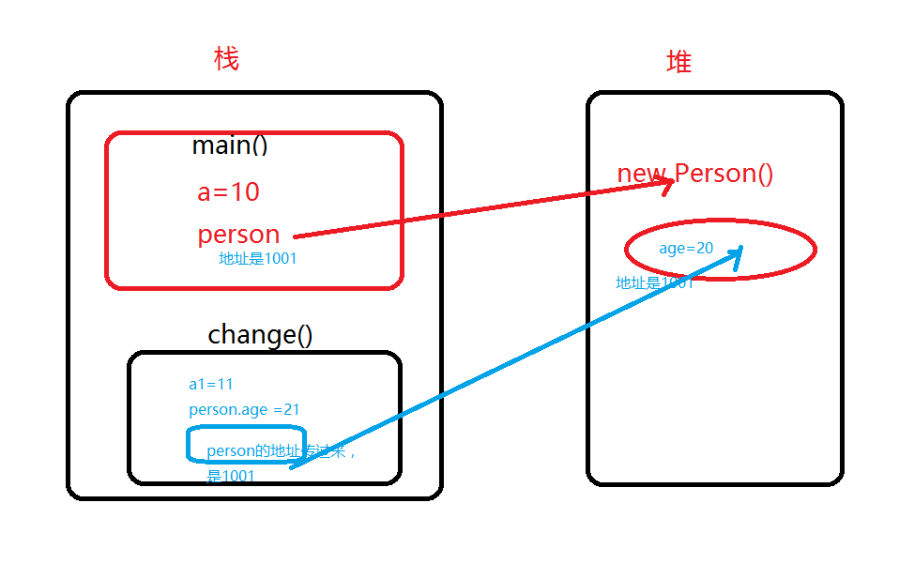
 |  |  |  |  |  |  |  |  | public void insertFill(MetaObject metaObject) { |  |  |  |  |  |  | if (StringUtils.indexOf(query.getSkuId(), ",") != -1)
 |  |  |  |  |  |  |  |  | String[] getterNames = metaObject.getGetterNames(); |  |  |  |  |  |  | {
 |  |  | class Person { |  |  |  |  |  | this.fillStrategy(metaObject, "createdBy", ContextUtils.getUserId()); |  |  |  |  |  |  | String[] split = StringUtils.split(query.getSkuId(), ",");
 |  |  | int age; |  |  |  |  |  | this.fillStrategy(metaObject, "updateBy", "1"); |  |  |  |  |  |  | List<String> skuList = new ArrayList<String>();
 |  |  | } |  |  |  |  |  | this.fillStrategy(metaObject, "createTime", LocalDateTime.now());
 |  |  | public class LearnHeap { |  |  |  |  |  | this.fillStrategy(metaObject, "updateTime", LocalDateTime.now()); |  |  |  |  |  |  | for (int i = 0, len = split.length; i < len; i++)
 |  |  | public static void main(String args[]){ |  |  |  |  |  | this.fillStrategy(metaObject, "state", OutStateEnum.UNCONFIRM); |  |  |  |  |  |  | {
 |  |  | int a=10; |  |  |  |  |  |  |  |  |  |  |  |  | skuList.add(split[i].trim());
 |  |  | Person person = new Person(); |  |  |  |  |  | } |  |  |  |  |  |  | } |  |  |  | 自定义sql
 |  |  | person.age =20; |  |  |  |  |  |  |  |  |  |  |  |  | queryWrapper.apply("out_id IN (SELECT inner_item.out_id FROM t_out_stock_item inner_item WHERE inner_item.sku IN ({0}))", skuList);
 |  |  |  |  |  |  |  |  | @Override |  |  |  |  |  |  | }
 |  |  | change(a,person); |  |  |  |  |  | public void updateFill(MetaObject metaObject) { |  |  |  |  |  |  | else
 |  |  | System.out.println("a="+ a+",and person.age = "+person.age); |  |  |  |  |  | this.fillStrategy(metaObject, "updateTime", LocalDateTime.now()); |  |  |  |  |  |  | {
 |  |  | } |  |  |  |  |  | } |  |  |  |  |  |  | queryWrapper
 |  |  | static void change(int a1, Person person){ |  |  |  |  |  | } |  |  |  |  |  |  | .apply("out_id IN (SELECT inner_item.out_id FROM t_out_stock_item inner_item WHERE inner_item.sku = {0})", query
 |  |  | a1 = 11; |  |  |  |  |  | 枚举 |  |  |  |  |  |  | .getSkuId());}
 |  |  | person.age= 21; |  |  |  |  |  | public enum OutStatusEnum implements CodeNameEnum |  |  |  |  |  |  | queryWrapper.like(StringUtils.isNotBlank(query.getRemark()), OutStock::getRemark, query.getRemark());
执行完change（）方法，变量a1释放掉，堆里面age被修改为21 |  |  | System.out.println("a1="+ a1+",and age1 = "+person); |  |  |  |  |  | { |  |  |  |  |  |  | if (StringUtils.isNotBlank(query.getLikeOutId()))
 |  |  | } |  |  |  |  |  | UNCONFIRM("1", "未确认出库"), |  |  |  |  |  |  | {
 |  |  | } |  |  |  |  |  | CONFIRMED("2", "已确认出库"); |  |  |  |  |  |  | if (StringUtils.indexOf(query.getLikeOutId(), ",") != -1)
 |  |  |  |  |  |  |  |  | private String code; |  |  |  |  |  |  | {
 |  |  |  |  |  |  |  |  | private String display; |  |  |  |  |  |  |  | …同上
 |  |  |  |  |  |  |  |  | OutStatusEnum(String code, String display) |  |  |  |  |  |  | List<Integer> collect = OutIds.stream().map(Integer::parseInt).collect(Collectors.toList());
 |  |  |  |  |  |  |  |  | { |  |  |  |  |  |  | queryWrapper.in(query.getLikeOutId() != null, OutStock::getId, collect);
 |  |  |  |  |  |  |  |  | this.code = code; |  |  |  |  |  |  | }
equals |  | hashCode |  | equals |  |  |  |  | this.display = display; |  |  |  |  |  |  | else
判断对象内容相等 |  | hashcode只有在创建某个类的散列表的时候才有用，需要根据hashcode值确认对象在散列表中的位置 |  |  |  |  |  |  | } |  |  |  |  |  |  | {
 |  |  |  |  |  |  |  |  |  |  |  |  |  |  |  | queryWrapper.eq(query.getLikeOutId() != null, OutStock::getId, Integer.parseInt(query.getLikeOutId()));
“==”地址相等 |  | HashMap，HashSet，HashTable |  |  |  |  |  |  | public static OutStatusEnum build(int code) |  |  |  |  |  |  | }
相等 |  | 不一定相等 |  |  |  |  |  |  | { |  |  |  |  |  |  | }
不相等 |  | 必然不等 |  |  |  |  |  |  | return Arrays.stream(values()).filter(type -> type.intCode() == code).findAny().orElse(null); |  |  |  |  |  |  | // 创建时间范围查询
 |  | 相等 |  | 不一定相等 |  |  |  |  | } |  |  |  |  |  |  | queryWrapper.ge(query.getFromCreationDate() != null, OutStock::getCreationDate, query.getFromCreationDate());
 |  | 不相等 |  | 不一定不相等 |  |  |  |  |  |  |  |  |  |  |  | queryWrapper.le(query.getToCreationDate() != null, OutStock::getCreationDate, query.getToCreationDate());
 |  |  |  |  |  |  |  |  | public static OutStatusEnum build(String display) |  |  |  |  |  |  | return queryWrapper;
 |  |  |  |  |  |  |  |  | { |  |  |  |  |  |  | }
 |  |  |  |  |  |  |  |  | return Arrays.stream(values()).filter(type -> type.display.equals(display)).findAny().orElse(null); |  |  |  |  |  |  | router-index.js
 |  |  |  |  |  |  |  |  | } |  |  | build=getDisplay |  |  |  | import { router, Layout, RouteView } from 'bessky-ui'
 |  |  |  |  |  |  |  |  |  |  |  |  | public static String getDisplay(String code) |  |  | export default router
 |  |  |  |  |  |  |  |  | @Override |  |  |  | { |  |  | export const routes = [{
 |  |  |  |  |  |  |  |  | public String code() |  |  |  | for (OutTypeEnum ele : values()) |  |  | path: '/',
 |  |  |  |  |  |  |  |  | { |  |  |  | { |  |  | component: Layout,
 |  |  |  |  |  |  |  |  | return this.code; |  |  |  |  | if (ele.getCode().equals(code)) |  | redirect: '/dashboard',
 |  |  |  |  |  |  |  |  | } |  |  |  |  | { |  | children: [{
 |  |  |  |  |  |  |  |  |  |  |  |  |  | return ele.getDisplay(); |  | path: 'dashboard',
 |  |  |  |  |  |  |  |  | @Override |  |  |  |  | } |  | name: 'Dashboard',
 |  |  |  |  |  |  |  |  | public String display() |  |  |  | } |  |  | component: () => import('@/views/dashboard'),
 |  |  |  |  |  |  |  |  | { |  |  |  | return null; |  |  | meta: { title: '系统首页', icon: 'dashboard', affix: true }
 |  |  |  |  |  |  |  |  | return this.display; |  |  |  | } |  |  | }]
 |  |  |  |  |  |  |  |  | } |  |  | 键值对 | List<KeyValue<Integer, String>> list = Arrays.stream(PlatformEnum.values()) |  |  | }
 |  |  |  |  |  |  |  |  |  |  |  |  | .map(type -> new KeyValue<>(type.intCode(), type.display())).collect(Collectors.toList()); |  |  | , {
 |  |  |  |  |  |  |  |  | public int intCode() |  |  | intCode列表 | List<Integer> transferOutTypes = Arrays.stream(OutTypeFBAEnum.values()).map(OutTypeFBAEnum::intCode) |  |  | path: '/inOutStock',
 |  |  |  |  |  |  |  |  | { |  |  |  | .collect(Collectors.toList()); |  |  | component: Layout,
 |  |  |  |  |  |  |  |  | return Integer.parseInt(this.code); |  |  |  |  |  |  | meta: {title: '出入库管理', icon: 'dashboard'},
 |  |  |  |  |  |  |  |  | } |  |  |  |  |  |  | children: [{
 |  |  |  |  |  |  |  |  | 枚举controller |  |  |  |  |  |  | path: 'outStock',
 |  |  |  |  |  |  |  |  | @GetMapping("outStatus/list") |  |  |  |  |  |  | component: RouteView,
 |  |  |  |  |  |  |  |  | public R getOutStatusList() |  |  |  |  |  |  | redirect: '/inOutStock/outStock/list', |  |  |  |  | 页面自定义的路径，对应上面两个父path即可
 |  |  |  |  |  |  |  |  | { |  |  |  |  |  |  | meta: {title: '出库单', roles: ['5405010000'] }, |  |  |  |  | 无需和control层路径一致
 |  |  |  |  |  |  |  |  | List<KeyValue<Integer, String>> list = Arrays.stream(OutStatusEnum.values()) |  |  |  |  |  |  | children: [{
 |  |  |  |  |  |  |  |  | .map(type -> new KeyValue<>(type.intCode(), type.display())).collect(Collectors.toList()); |  |  |  |  |  |  | hidden: true,
 |  |  |  |  |  |  |  |  | return R.ok(list); |  |  |  |  |  |  | path: 'list', |  | 对应上面redirect子路径
 |  |  |  |  |  |  |  |  | } |  |  |  |  |  |  | name: 'OutStockList',
 |  |  |  |  |  |  |  |  |  |  |  |  |  |  |  | component: () => import('@/views/inOutStock/outStock/out_stock_list'), |  |  |  |  |  | out_stock_list.vue路径
 |  |  |  |  |  |  |  |  | 3.0 Controller |  |  |  |  | 不能直接传对象 |  | meta: {title: '出库单列表', activeMenu: '/inOutStock/outStock'}
 |  |  |  |  |  |  |  |  | public R batchImportOutStock(@RequestParam("outStocks") String outStocks, @RequestParam("file") MultipartFile file) |  |  |  |  |  |  | }]
 |  |  |  |  |  |  |  |  | { |  |  |  |  |  |  | }]
 |  |  |  |  |  |  |  |  | OutStockCustom outStockCustom = JSONUtil.toBean(outStocks, OutStockCustom.class); |  |  |  |  |  |  | }

 |  |  |  |  |  |  |  |  | // 读取excel并处理数据
 |  |  |  |  |  |  |  |  | List<OutStockExcelModel> outStockExcelModels = EasyExcelUtils.importExcel(file, OutStockExcelModel.class);

JavaEE
同一个对象的方法用过两次需要创造属性被引用 |  |  |  |  |  |  | 用equals:字符串和字符串；Integer和Integer |  |  |  |  |  | 向下转型，子类有父类属性，多余属性不影响数据库插入
方法a，c里面引用方法b；若因为a改变方法b,需要考虑对c的影响 |  |  |  |  |  |  |  | Iinteger比较Integer：在Integer的值不超过-128~127之间==对比为true，
 |  |  |  |  |  |  |  | 若超过则会new一个Integer对象==结果为false
不可以直接get().set();需new对象 |  |  |  |  |  |  |  | int和integer(new或非new)比较，都为true，因为会把Integer自动拆箱为int，其实就是相当于两个int类型比较
BeanUtils.copyProperties(source, targer)字段和数据类型相同才会映射成功 |  |  |  |  |  |  |  | 最大值均Integer.MAX_VALUE

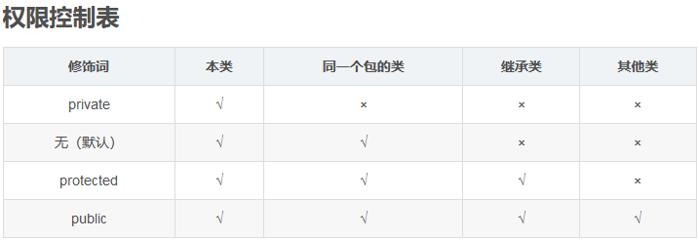
方法（Integer... Row ）可传参可不传参数组 |  |  |  |  |  |  |  |  |  |  | POJO和javabean
 |  |  |  |  |  |  |  |  |  |  | POJO即普通Java类，没有从任何类继承、也没有实现任何接口，具有一部分getter/setter方法的那种类就可以称作POJO。
 |  |  |  |  |  |  |  |  |  |  | 当一个POJO实现可序列化，有一个无参的构造函数，属性全部private可getter/setter时，他就是一个JavaBean。

 |  |  |  |  |  |  |  |  |  |  | package是把jar打到本项目的target下，而install时把target下的jar安装到本地仓库，供其他项目使用.
 |  |  |  |  |  |  |  |  |  |  | build module （先删掉target，模块右键build）单个打包target
 |  |  |  |  |  |  |  |  |  |  | deploy：打包上传到远程仓库（开发代码传线上代码）

拼接
如果拼接的字符串是 null，concat 时候就会抛出 NullPointerException
StringUtils.join继承StringBuilder（非线程安全）

枚举-组织常量

在JDK1.5 之前，在Java中定义常量都是public static final TYPE a; 这样的形式。有了枚举，你可以将有关联关系的常量组织起来，使代码更加易读、安全，并且还可以使用枚举提供的方法。
POSTAL_PARCEL("1", "邮政小包分区")

// 1.flatMap匿名内部类表达内容只能是Stream类型
//2.map将对象一一映射为匿名内部类表达内容；flatMap将对象最底层元素抽取映射

Java 8流filter |  | （lambda引用外部变量要声明final；赋值外部变量需用数组包裹）
list对象进行bool判断过滤（return本身true的部分）;collect：stream转list |  |  |  |  |  |  |  |  | filter过滤两对象交集
LocationNumberRecords= LocationNumberRecords.stream().filter(s -> s.getRecordId().contains("01")) |  |  |  |  |  |  |  |  | products = products.stream().filter(e->logProductIds.contains(e.getProductId())).collect(Collectors.toList());
.collect(Collectors.toList());

collect收集分组为map |  |  |  |  |  |  |  |  | collect：stream转map
locationNumberRecordMaps= LocationNumberRecords.stream() |  |  |  |  |  |  |  |  | users.stream().collect(Collectors.toMap(User::getUserId, User::getName)); steam转list
.collect(Collectors.groupingBy(LocationNumberRecord::getSku)); |  |  |  |  |  | 泛型：方法 方法引用

map处理数据，字符串替换；数值聚合（return数据） |  |  |  |  |  |  |  |  | map收集数据；collect逗号隔开收集为string
List<String> collect = logs.stream().map(e -> e.getContent() |  |  |  |  |  |  |  |  |  | String productIds = products.stream().map(product -> product.getProductId().toString()).collect(Collectors.joining(","));
.substring(e.getContent().lastIndexOf("原来料包装="), e.getContent().indexOf(", 新"))) |  |  |  |  |  |  |  |  | map收集数据；distinct去重；collect收集
.collect(Collectors.toList()); |  |  |  |  |  |  |  |  |  | List<Integer> logProductIds= operationLogs.stream().map(OperationLog::getBusinessId).distinct().collect(Collectors.toList());
switch-case
“==”类型，对比if判断，switch效率要高 |  |  |  |  |  |  |  |  | 最大值 | 先进行null判断
if (a == 1) ... |  |  |  |  |  |  |  |  |  | 对象数组： | int max = empList.stream().mapToInt(Employee->Employee.getAge()).max().getAsInt();
else if (a == 2) ... |  |  |  |  |  |  |  |  |  | 数组： | numbers.stream().max(Integer::compare).get()
这样 a 要被读入寄存器两次，1 和 2 分别被读入寄存器一次 |  |  |  |  |  |  |  |  |  |  | numbers.stream().mapToInt(i -> i).max().getAsInt()

 |  |  |  |  |  |  |  |  |  | 根据另一个字段： | Double suppliePrice = productSupplierList.stream() .max(Comparator.comparing(ProductSupplier::getPriority)).get().getSkuPrice() * discount;

注释：
 | 比较长的for循环结束写入
 | } // end for |  |  |  |  |  |  |  | 取列表第一个元素为null抛异常

 |  |  |  |  |  |  |  |  |  | List.stream().findFirst().orElse(null)
if 和assert区别： |  | if正常判断逻辑及处理；断言为可能出现的逻辑中断程序
 |  | Assert.notEmpty(obj, "查询出库单为空")
 |  | Assert.notEmpty(list, "查询出库单为空")
 |  | Assert.isTrue(isAllNineChar, StringUtils.join("重发订单出库,", text, "SKU[", sku, "]必须备注九位系统订单号（存在多个订单,允许用逗号分隔）"));
 |  | isAllNineChar为false执行

泛型：将一个对象放入集合中（基本数据类型在Java中不属于对象），所操作的数据类型被指定为一个参数
 | 1. 提前编译识别异常如 ArrayList<String>传int报错
 | 2.省去类型强制转换

数组创建和打印 |  |  |  | 取集合所有key值 |  |  |  |  |  |  |  | map遍历
String[] a ={"2","s"}; |  |  |  | Set<String> countryNames = map.keySet(); |  |  |  |  |  |  |  | for (Map.Entry<Integer, OutStockItem> entry : OutStockItemMap.entrySet())
String[] titles = new String[] { "sku", "缩略图" }; |  |  |  |  |  |  |  |  |  |  |  | {
System.out.println(Arrays.toString(a)); |  |  |  |  |  |  |  |  |  |  |  | Integer key = entry.getKey();
List创建 | Arrays.asList("1","2","3") |  | 直接创建一个List,并放入元素【不能set，add，remove】 |  |  |  |  | Arrays.asList(outStockItem.getSku()） |  |  |  | OutStockItem outStockItem = entry.getValue();
ArrayList创建 |  | new ArrayList<String>(Arrays.asList("o1", "o2")) |  |  |  |  |  |  |  |  |  | 无return可用foreach

注解：
‘@RequestParam(value = "file-add") MultipartFile multiPartFile 注解的value 属性值没有对应上jsp中name 值则会直接报400错误，需加上required=false |  |  |  |  |  |  |  |  |  |  |  |  |  | defaultValue = "false"
 | 使用方法2： |  | jsp |  |  |  |  |  |  |  | java
 |  |  | <span class="btn fileinput-button"> |  |  |  |  |  |  |  | @RequestParam("add") Boolean add
 |  |  | <input id="file" type="file" name="file" onchange="fileChange(this,0);">
 |  |  | </span>
 |  |  | 追加国家运费导入:
 |  |  | <span class="btn fileinput-button">
 |  |  | <input id="file-add" type="file" name="file" onchange="fileChange(this,1);">
 |  |  | </span>
 |  |  | function fileChange(target,flag)
 |  |  | $.render({ type : "post", url : CONTEXT_PATH + "transportation/fees/uploadTemplate?add="+ flag, regoinid : "fee-list", targetid : "fee-list", onAfter : function() { // 清空 $("#file").val(""); } });

 |  |  |  |  |  |  |  |  |  | 多个参数&连接

前端根据后台返回值进行url请求
 | java |  |  |  |  |  |  |  |  |  |  |  | jsp
 | @ResponseBody |  | 不加mapping会跳转路径，报404错误 |  |  |  |  |  |  |  |  |  | var flag = false;
 | @RequestMapping(value = "mergechannel", method = {RequestMethod.GET}) |  |  |  |  |  |  | = @GetMapping(value = "") |  |  |  |  | $.ajax({
 | public ResponseJson isMergechannelPrint(@RequestParam("trackingNumber") String trackingNumber) |  |  |  |  |  |  |  |  |  |  |  | url: CONTEXT_PATH + "deliver/scans/mergechannel?trackingNumber=" + trackingNumber,
 | { |  |  |  |  |  |  |  |  |  |  |  | async: false,
 | ResponseJson responseJson = new ResponseJson(); |  |  |  |  |  |  |  |  |  |  |  | type: "GET",
 | responseJson.setStatus(StatusCode.FAIL); |  |  |  |  |  |  |  |  |  |  |  | dataType: "json",
 | if (xx) |  |  |  |  |  |  |  |  |  |  |  | beforeSend: function (request) {
 | { |  |  |  |  |  |  |  |  |  |  |  | App.blockUI(); |  | // 提交前等待数据加载
 | return responseJson; |  |  |  |  |  |  |  |  |  |  |  | },
 | } |  |  |  |  |  |  |  |  |  |  |  | success: function (response) { |  |  | 需打断点不让进不去
 | if (xx) |  |  |  |  |  |  |  |  |  |  |  | if (response.status == 200) {
 | { responseJson.getBody().put("serialNumber", logisticsPackage.getSerialNumber()); |  |  |  |  |  |  |  | responseJson-绑定domain-set值没用 |  |  |  |  | var serialNumber = response.body.serialNumber;
 | responseJson.setStatus(StatusCode.SUCCESS); |  |  |  |  |  |  |  |  |  |  |  |  | window.open("${CONTEXT_PATH}deliver/scans/print?serialNumber=" + serialNumber
 | } |  |  |  |  |  |  |  |  |  |  |  |  | flag = true;
 | return responseJson; |  |  |  |  |  |  |  |  |  |  |  |  | App.blockUI();
 | } |  |  |  |  |  |  |  |  |  |  |  | }
 |  |  |  |  |  |  |  |  |  |  |  |  | }
@ModelAttribute("domain") OrderDo domain |  |  |  |  |  |  |  |  |  |  |  |  | });
 | java |  |  |  | jsp |  |  |  |  |  |  |  | if(flag){ | ajax-return没用
domain.setOrder(xx); |  |  |  |  | <c:set value="${domain.order }" var="order"></c:set> |  |  |  |  |  |  |  | return;
return "deliver/deliver_match_order"; |  |  |  |  | <span>${order.orderId }</span> |  |  |  |  |  |  |  | }

iframe内框架实现直接显示页面点击‘打印’按钮
js部分 |  |  |  |  |  |  |  |  | jsp
url=xx; |  |  |  |  |  |  |  |  | <object width="0" height="0" classid="clsid:2105C259-1E0C-4534-8141-A753534CB4CA" id="LODOP_OB"> <embed width="0" height="0" type="application/x-print-lodop" id="LODOP_EM"> </object>
var iframe = document.getElementById("printHtml"); |  |  |  |  |  |  |  |  | var LODOP; //声明为全局变量
iframe.src = url; |  |  |  |  |  |  |  |  | <iframe style="width:1px;height:1px;border: 0 none;" name="printHtml" id="printHtml"></iframe>
//判断 iframe 是否加载完成
iframe.onload = function () {
LODOP = getLodop(document.getElementById('LODOP_OB'), document.getElementById('LODOP_EM'));
LODOP.PRINT_INIT("打印运单");
LODOP.SET_PRINTER_INDEX(-1);
LODOP.ADD_PRINT_HTM(0, 0, "100mm", "100mm", GetIframeInnerHtml(window.frames["printHtml"]));
LODOP.PRINT();
};

Ipage接口，Page实现类

统一的返回格式类
public R getLocationNumberPageList(@RequestBody LocationNumberCustom query)
… | 直接query，不需要domain.getQuery
R.ok(locationNumbers).put("productGroup", productGroup)

office
目录：

 | 引用-目录-自动目录

修改目录样式： |  | 引用-目录-自定义目录-修改

字间距：

 | 右键段落左对齐（可在目录标题上面统一修改）

页面宽度：
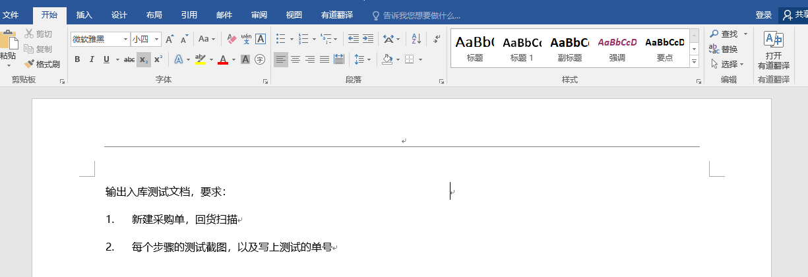
点这里！

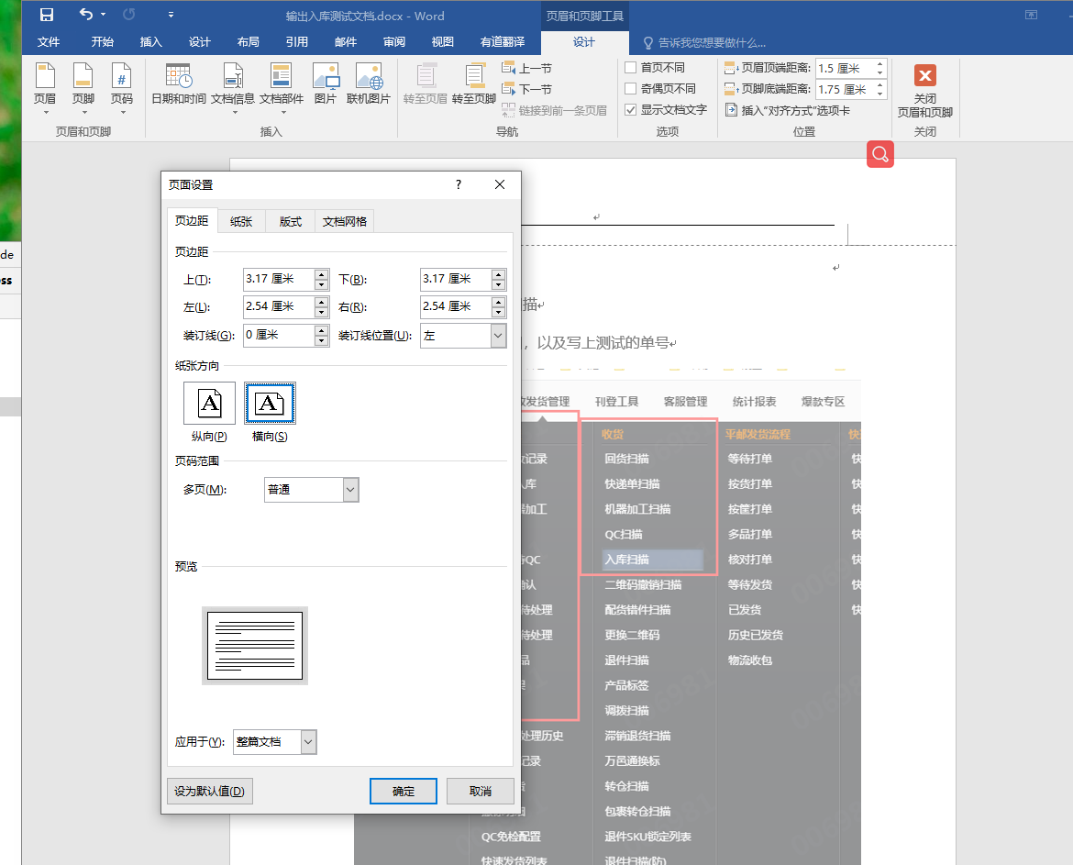
点这里！

输入代码首字母大写取消：

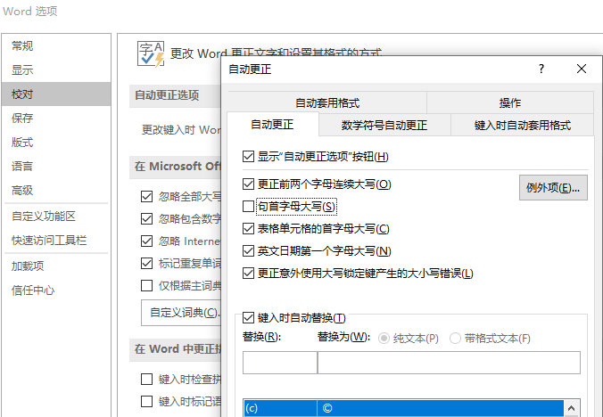

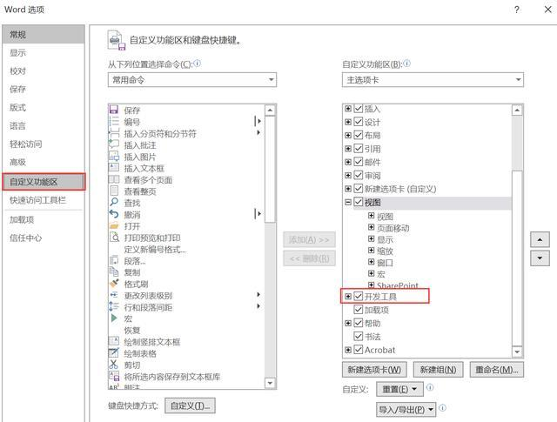
选择多个图片

 |  | Sub 图片边框

 |  | Dim tupian As InlineShape

 |  | Application.ScreenUpdating = True

 |  | For Each tupian In ActiveDocument.InlineShapes

 |  | With tupian.Borders

 |  | .OutsideLineStyle = wdLineStyleSingle

 |  | .OutsideColorIndex = wdGray25

 |  | .OutsideLineWidth = wdLineWidth150pt

 |  | End With

 |  | Next

 |  | Application.ScreenUpdating = False

 |  | End Sub
word去掉回车符
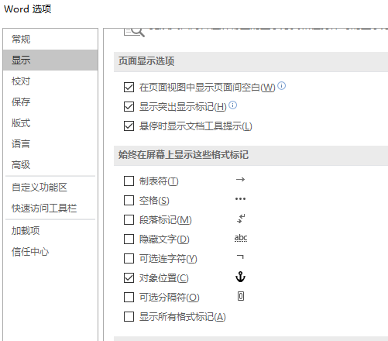

取消自动换行编号
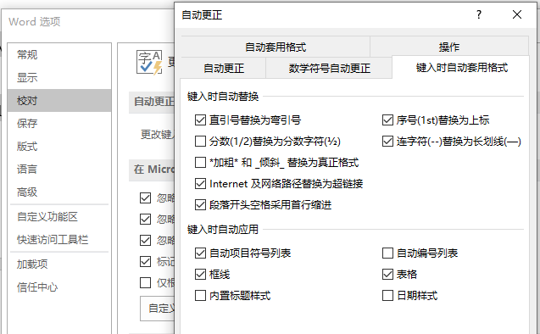

输入法打出ico图标 |  |  | 要简写，如bs,会显示扳手

谷歌如何安装扩展程序 |  |  | 直接点击crx/下载的crx改后缀为zip,拖到更多工具-扩展程序
 |  |  | 谷歌翻译：右键翻译成中文
 |  |  | Enable Copy启动可以右键复制越过警告

电脑是否被安装监控 |  |  | services.msc在服务里面看看有没有什么可疑的文件，例如VNC,pcanywhere之类的
 |  |  | netstat -an ，看看有没有对应自己电脑主机的ip

电脑熄屏 |  |  | win+L

电脑没声卡 |  |  | 360驱动大师更新声卡
 |  |  | 控制面板-Realtek-“扳手”图标禁用前面板耳机检测
excel =开头单元格不以公式呈现 |  |  |  | 加英文’=

拼接“A" |  |  | ”“”“&A

截取单元格字符第一次和第二次之间字符 |  |  |  | ‘=MID(B1,FIND("""",B1),FIND("""",B1,FIND("""",B1)+1)-FIND("""",B1)+1)

截取单元格字符第三次和第四次之间字符 |  |  |  | 上面结果 | ’=SUBSTITUTE(B1,"""",",",1) | ‘=SUBSTITUTE(左1,"""",",",1) | ‘=MID(左1,FIND("""",左1),FIND("""",左1,FIND("""",左1)+1)-FIND("""",左1)+1)

电脑文件夹右键闪退 |  |  |  | 火绒右键管理

